상품제안서
카밀 핸드 앤 네일 크림 클래식 100ml | 상품코드: F31632

 |  |  |  |  |  |  | 02-412-0044 | www.easy1.co.kr
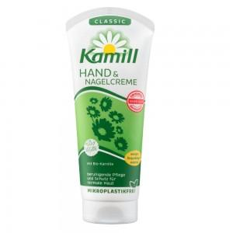

【상세/제작정보】 | <p><span style="font-size: 14pt;">​*스티커 300개미만시 5만원부과세별도</span>&nbsp;</p><p><span style="font-size: 14pt;">*1박스 핸드크림만 120개, 케이스입각하면 125개</span></p><p><span style="font-size: 14pt;">&nbsp;박스당 5500원 부과세별도</span></p>

【인쇄/포장옵션】 | 스티커 / 포장불가능

【공급단가】 | 수량 | 100~ | 300~ | 500~ | 1,000~ | 3,000~
*VAT별도 | 단가 | 3,060원 | 2,950원 | 2,840원 | 2,720원 | 2,650원

【상품 URL】 | https://easy1.co.kr:443/src/goods_detail.php?gdno=31632

